Bon de commande
 BON DE COMMANDE
 |  |  | 
Nom et Prénom :
Adresse :
Téléphone :
E-mail :
 | Quantité | Taille | Prix | Total

Sac |  |  | 75 € | €

SURVETEMENT :
T-Shirt Enfant |  |  | 15 € | €

Veste Enfant |  |  | 35 € | €

Pantalon Enfant |  |  | 23 € | €

Ensemble (Veste + pantalon) Enfant |  |  | 50 € | €

T-Shirt Adulte |  |  | 18 € | €

Veste Adulte |  |  | 39 € | €

Pantalon Adulte |  |  | 25 € | €

Ensemble (Veste + Pantalon) Adulte |  |  | 60 € | €

JUDOGI :
Kimono Shiro Enfant brodé |  |  | 30 € | €

Kimono Hayato Junior brodé |  |  | 57 € | €

Kimono Hayato Adulte brodé |  |  | 65 € | €

Kimono Yusho Adulte brodé |  |  | 160 € | €

Kimono Saiki Adulte brodé |  |  | 175 € | €

TOTAL : | = | €

Mode de paiement |  | Chèque | Espèces

Equipement
 Tarif équipement Judo Club Thonon
SURVETEMENT | Enfant | Adulte | JUDOGI | Enfant | Adulte

T-Shirt (Bleu ou Gris) | 15 € | 18 € | Judogi Shiro brodé | 30 € | X

Veste | 35 € | 39 € | Judogi Hayato brodé | 57 € | 65 €

Pantalon | 23 € | 25 € | Judogi Yusho brodé | X | 160 €

Ensemble (Veste + Pantalon) | 50 € | 60 € | Judogi Saiki brodé | X | 175 €

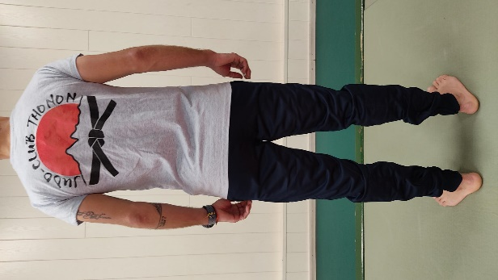
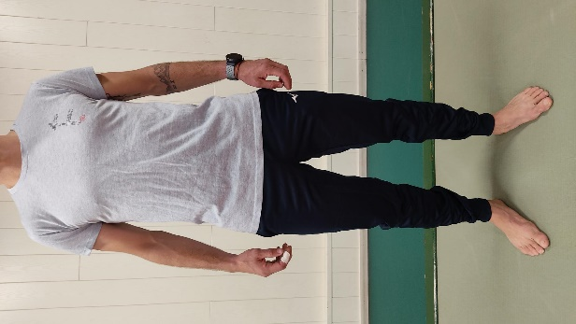
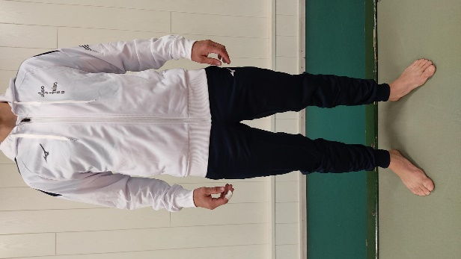
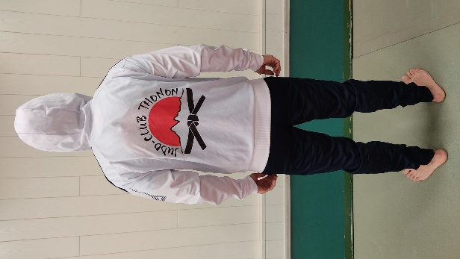
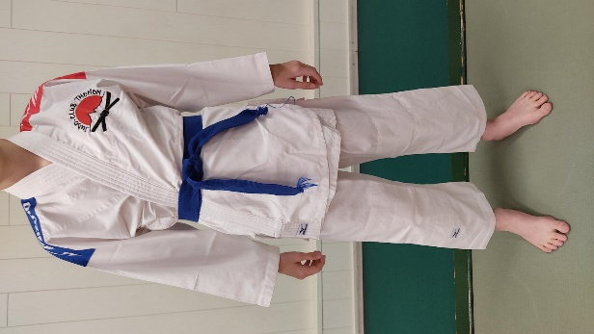
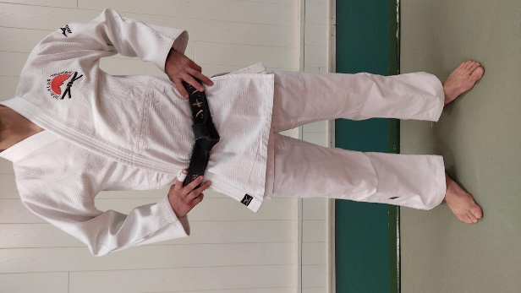

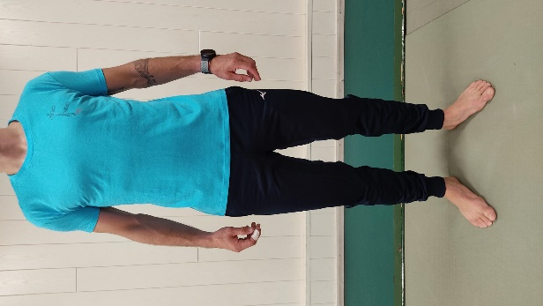
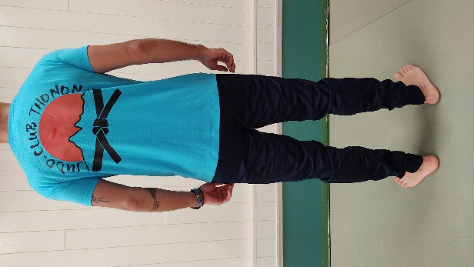
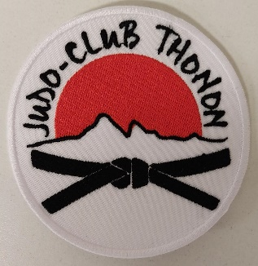
 |  |  | Ecusson du Club 5€

T-Shirt
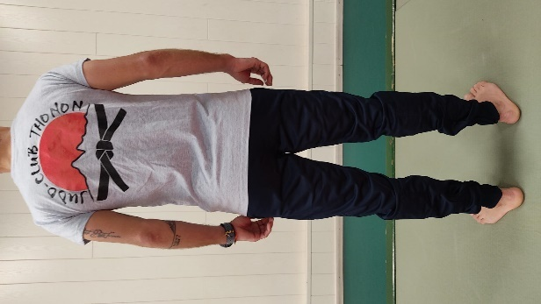
T-Shirt du Judo Club Thonon

T-Shirt ENFANT du 4 ans au 12 ans (Bleu ou Gris) | 15 €

T-Shirt ADULTE du XS au XXL (Bleu ou Gris) | 18 €

